★作業届
京都リサーチパーク(株) |  |  |  |  | 作 業 届 |  |  |  |  |  |  |  |  | 提出日： |  |  | 年 |  | 月 |  | 日
FAX ０７５－３２２－５３４８ |  |  |  |  |  |  |  |  |  |  |  |  | 工事 |  |  |  | 搬出入 |  |  | その他
赤字太枠内記入をお願いします
 |  |  |  |  |  |  |  |  |  |  |  | 上部の対象の項目を選択してください

KRP 担当部署 |  |  |  |  |  |  |  |  |  |  | 届 出 者 |  |  |  |  | 携帯 ＴＥＬ ：
 |  |  |  |  |  |  |  |  |  |  | 貴社名： |  |  |  |  |  |  |  |  | 印
担当者名 |  |  |  |  |  |  |  |  | 宛 |  | お名前：
作業（工事） 名称 |  |  |  |  |  |  |  |  |  |  | 作 業 内 容 （ 詳 細 ま で 記 載 ）
作業場所
元請会社名 |  |  |  |  |  | ＴＥＬ ：
作業責任者名 |  |  |  |  |  | 携帯 ＴＥＬ ：
敷地内駐車許可申請 |  |  | （ 台） ※原則として敷地内駐車不可
車 種 |  |  |  | ナンバープレート |  |  |  |  | 駐 車 位 置

駐 車 理 由 |  | フードトラック、搬出入、健康診断、引越、その他（ ）
作業日 | 月 |  | 日 | ～ | 月 |  | 日 | （↓当該日に出勤する作業者欄に●↓）
作 業 者 氏 名 又は 会 社 名 |  |  |  |  |  |  | 月 |  |  |  |  | 作業時間 |  |  | 棟 - 階 |  | 作 業 場 所 （室名）
 |  |  |  |  |  |  | 日
 |  |  |  |  |  |  |  |  |  |  |  | ： ～ ：
 |  |  |  |  |  |  |  |  |  |  |  | ： ～ ：
 |  |  |  |  |  |  |  |  |  |  |  | ： ～ ：
 |  |  |  |  |  |  |  |  |  |  |  | ： ～ ：
 |  |  |  |  |  |  |  |  |  |  |  | ： ～ ：
 |  |  |  |  |  |  |  |  |  |  |  | ： ～ ：
特 記 事 項 |  |  |  |  |  |  | 月 |  |  |  |  | 鍵・カードの貸出： |  |  |  | 要 ・ 不要 |  |  |  |  |  | ★作業時の注意事項
 |  |  |  |  |  |  | 日
腕 章 枚 数 (必要数記入) |  |  |  |  |  |  |  |  |  |  |  | 貸出希望場所： |  |  |  |  |  |  |  |  |  | ⇒消火設備用意・自火報感知器対策・作業時間制限・残火確認
火 気 使 用 |  |  |  |  |  |  |  |  |  |  |  |  |  |  |  |  |  |  |  |  |  | ⇒自火報感知器対策・作業時間制限・換気対応（排気方向注意）
粉 塵 |  |  |  |  |  |  |  |  |  |  |  |  |  |  |  |  |  |  |  |  |  | ⇒作業時間制限・特定建設作業確認
振 動 ・ 騒 音 |  |  |  |  |  |  |  |  |  |  |  |  |  |  |  |  |  |  |  |  |  | ⇒消火設備用意・作業時間制限・換気対応（排気方向注意）
危 険 物（ 有機溶剤 / 可燃物 ） |  |  |  |  |  |  |  |  |  |  |  |  |  |  |  |  |  |  |  |  |  | ⇒消火設備用意・作業時間制限・換気対応（排気方向注意）
臭 気 |  |  |  |  |  |  |  |  |  |  |  |  |  |  |  |  |  |  |  |  |  | ⇒交通誘導確認・第3者災害注意
通 行 止 め （ ） |  |  |  |  |  |  |  |  |  |  |  |  |  |  |  |  |  |  |  |  |  | ⇒操作盤使用手順確認・消防届出確認・作業場所巡回の強化
専 用 部 内 作 業 |  |  |  |  |  |  |  |  |  |  |  | ※原則、専用部の鍵・カードは貸出不可 |  |  |  |  |  |  |  |  |  | ⇒操作手順・排水場所・消防届出確認・作業場所巡回の強化
スプリンクラー停止 （届出 / ） |  |  |  |  |  |  |  |  |  |  |  | 作業者入退場記録 |  |  |  |  |  |  |  |  |  | ⇒作業前後の養生確認
自火報停止（養生・交換） |  |  |  |  |  |  |  |  |  |  |  |  |  |  |  |  |  |  |  |  |  | ⇒作業手順書・施工計画書通りにしてください
設備停止（ ） |  |  |  |  |  |  |  |  |  |  |  | 日付 |  | 入場時刻 |  | 印 |  | 退場時刻 |  | 印
KRP職員立ち合い（ ） |  |  |  |  |  |  |  |  |  |  |  | / |  | ： |  |  |  | ：
工事種別 | OGUD工事 ・ KRP工事 ・ C工事 |  |  |  |  |  |  |  |  |  |  | / |  | ： |  |  |  | ：
添付資料 | 有 ・ 無 （ ） |  |  |  |  |  |  |  |  |  |  | / |  | ： |  |  |  | ：
鍵の貸出 | 要 ・ 不要 （場所： ） |  |  |  |  |  |  |  |  |  |  | / |  | ： |  |  |  | ：
備考 |  |  |  |  |  |  |  |  |  |  |  | / |  | ： |  |  |  | ：
 |  |  |  |  |  |  |  |  |  |  |  | / |  | ： |  |  |  | ：
 |  |  |  |  |  |  |  |  |  |  |  | / |  | ： |  |  |  | ：

 |  |  |  |  |  |  |  |  |  | KRP担当 |  | 所属部署： |  |  |  |  |  |  |  | 印

 |  |  |  |  |  |  |  |  |  |  |  | 氏名：

 |  |  |  |  |  |  |  |  |  |  |  | 携帯：

≪東・西管理センターの案内図≫

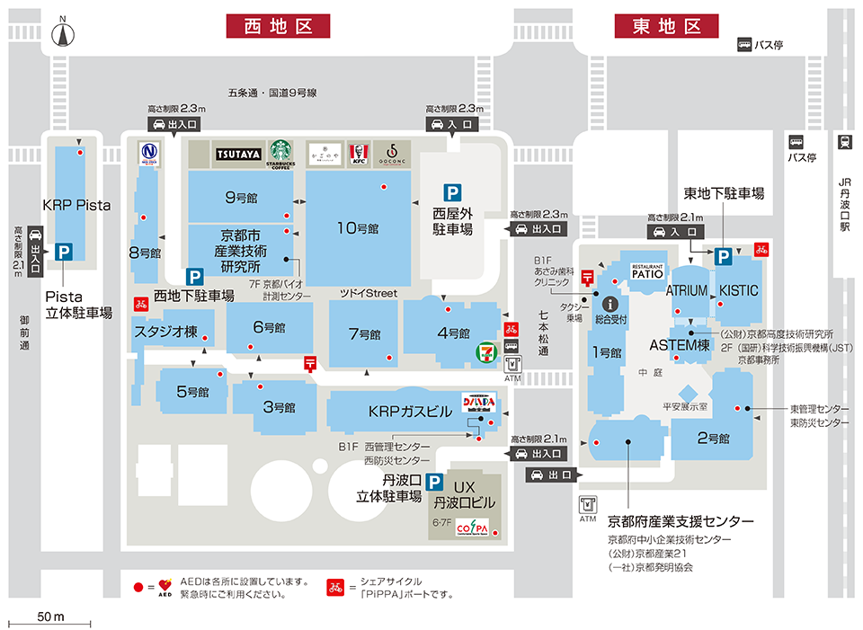

東管理センター
075-322-6833
内線３３３３
2号館玄関右側

西管理センター
075-315-8866
内線２２２２
この扉から地下1階へ

工事・点検作業者さまの喫煙所利用は、以下3ヶ所のご利用をお願いします。
（その他の喫煙所のご利用はお控えください）
①東地区：KISTIC 5階 屋外喫煙所
②西地区：4号館1階 屋内喫煙所
③西地区：10号館1階 屋内喫煙所
※喫煙所場所：
＜喫煙所利用に伴う禁止事項＞
・大声での会話（喫煙所内及び喫煙所までの経路）
・携帯電話を使用した会話
・ゴミの放置
・腰道具や工具、ヘルメットの着用
・座り込み

 |  |  |  |  |  |  |  |  |  |  |  |  |  |  |  | 京都リサーチパーク株式会社

★作業届 (記入見本)
京都リサーチパーク(株) |  |  |  |  |  |  | 作 業 届 |  |  |  |  |  |  |  |  |  |  | 提出日： |  | 2025 | 年 | 3 | 月 | 1 | 日
FAX ０７５－３２２－５３４８ |  |  |  |  |  |  |  |  |  |  |  |  |  |  |  | ● | 工事 |  |  |  | 搬出入 |  |  | その他
赤字太枠内記入をお願いします
 |  |  |  |  |  |  |  |  |  |  |  |  |  |  |  | 上部の対象の項目を選択してください

印
KRP 担当部署 |  | ○○○○部 |  |  |  |  |  |  |  |  |  |  |  |  | 届 出 者 |  |  |  |  | 携帯 ＴＥＬ ： |  | 080-＊＊＊＊＊
 |  |  |  |  |  |  |  |  |  |  |  |  |  |  | 貴社名： |  | XYZ商事(株) |  |  |  |  |  |  | 印
担当者名 |  | 京都 太郎 |  |  |  |  |  |  |  |  | 宛 |  |  |  | お名前： |  | 京都 理沙
作業（工事） 名称 |  | ASTEM棟４階改修工事 |  |  |  |  |  |  |  |  |  |  |  |  | 作 業 内 容 （ 詳 細 ま で 記 載 ）
作業場所 |  | ASTEM－４F－４０１ |  |  |  |  |  |  |  |  |  |  |  |  | 内装変更工事
元請会社名 |  | KRP工業(株) |  |  |  |  |  | ＴＥＬ ： |  |  | 075‐＊＊＊＊＊ |  |  |  | 床張替、間仕切り新設、天井器具変更、EPS内電源増設、
作業責任者名 |  | 京都 一郎 |  |  |  |  |  | 携帯 ＴＥＬ ： |  |  | 090-＊＊＊＊＊ |  |  |  | PS内スプリンクラー
敷地内駐車許可申請 |  |  |  | （ 台） ※原則として敷地内駐車不可 |  |  |  |  |  |  |  |  |  |  | 配管停止あり＋配管等、DS内ダクト配管
車 種 |  |  |  |  | ナンバープレート |  |  |  |  |  | 駐 車 位 置

駐 車 理 由 |  |  | フードトラック、搬出入、健康診断、引越、その他（ ）
作業日 | 1 | 月 | 2 | 日 | ～ | 1 | 月 | 5 | 日 | （↓当該日に出勤する作業者欄に●↓）
作 業 者 氏 名 又は 会 社 名 |  |  |  |  |  |  |  |  | 月 | 1 | 1 | 1 | 1 |  |  | 作業時間 |  |  | 棟 - 階 |  | 作 業 場 所 （室名）
 |  |  |  |  |  |  |  |  | 日 | 2 | 3 | 4 | 5
京都 一郎（KRP工業） |  |  |  |  |  |  |  |  |  | ● | ● | ● | ● |  |  | 9：00～17：40 |  |  | AST-4F |  | 401
○村 次郎（OGFA) |  |  |  |  |  |  |  |  |  | ● |  |  | ● |  |  | 9：00～17：40 |  |  | AST-4F |  | 401
佐藤 三郎（OGFA) |  |  |  |  |  |  |  |  |  | ● |  | ● | ● |  |  | 9：00～17：40 |  |  | AST-4F |  | 401
斉藤 史郎（神戸配管） |  |  |  |  |  |  |  |  |  |  | ● | ● | ● |  |  | 9：00～17：40 |  |  | AST-4F |  | 401、PS、DS
山本 五郎（和歌山電業） |  |  |  |  |  |  |  |  |  | ● |  |  |  |  |  | 9：00～17：40 |  |  | AST-4F |  | 401、EPS
他3名（OGFA) |  |  |  |  |  |  |  |  |  |  |  | ● |  |  |  | 9：00～17：40 |  |  | AST-4F |  | 401
特 記 事 項 |  |  |  |  |  |  |  |  | 月 | 1 | 1 | 1 | 1 |  |  | 鍵・カードの貸出： |  |  |  | 要 ・ 不要 |  |  |  |  |  | ★作業時の注意事項
 |  |  |  |  |  |  |  |  | 日 | 2 | 3 | 4 | 5
腕 章 枚 数 (必要数記入) |  |  |  |  |  |  |  |  |  | 4 | 2 | 6 | 4 |  |  | 貸出希望場所： |  |  |  |  |  |  |  |  |  | ⇒消火設備用意・自火報感知器対策・作業時間制限・残火確認
火 気 使 用 |  |  |  |  |  |  |  |  |  |  |  |  |  |  |  | 1/2～1/5 ASTEM 4階 EPS、PS、DSの鍵 |  |  |  |  |  |  |  |  |  | ⇒自火報感知器対策・作業時間制限・換気対応（排気方向注意）
粉 塵 |  |  |  |  |  |  |  |  |  | ● |  | ● |  |  |  | 1/2～1/5 ASTEM 1階 入口扉のカード |  |  |  |  |  |  |  |  |  | ⇒作業時間制限・特定建設作業確認
振 動 ・ 騒 音 |  |  |  |  |  |  |  |  |  | ● |  | ● |  |  |  |  |  |  |  |  |  |  |  |  |  | ⇒消火設備用意・作業時間制限・換気対応（排気方向注意）
危 険 物（ 有機溶剤 / 可燃物 ） |  |  |  |  |  |  |  |  |  |  |  |  |  |  |  |  |  |  |  |  |  |  |  |  |  | ⇒消火設備用意・作業時間制限・換気対応（排気方向注意）
臭 気 |  |  |  |  |  |  |  |  |  |  |  |  |  |  |  |  |  |  |  |  |  |  |  |  |  | ⇒交通誘導確認・第3者災害注意
通 行 止 め （ ） |  |  |  |  |  |  |  |  |  |  |  |  |  |  |  |  |  |  |  |  |  |  |  |  |  | ⇒操作盤使用手順確認・消防届出確認・作業場所巡回の強化
専 用 部 内 作 業 |  |  |  |  |  |  |  |  |  | ● | ● | ● | ● |  |  | ※原則、専用部の鍵・カードは貸出不可 |  |  |  |  |  |  |  |  |  | ⇒操作手順・排水場所・消防届出確認・作業場所巡回の強化
スプリンクラー停止 （届出 / ） |  |  |  |  |  |  |  |  |  |  |  |  |  |  |  | 作業者入退場記録 |  |  |  |  |  |  |  |  |  | ⇒作業前後の養生確認
自火報停止（養生・交換） |  |  |  |  |  |  |  |  |  |  |  |  |  |  |  |  |  |  |  |  |  |  |  |  |  | ⇒作業手順書・施工計画書通りにしてください
設備停止（ ） |  |  |  |  |  |  |  |  |  |  |  |  |  |  |  | 日付 |  | 入場時刻 |  | 印 |  | 退場時刻 |  | 印
KRP職員立ち合い（ ） |  |  |  |  |  |  |  |  |  |  |  |  |  |  |  | / |  | ： |  |  |  | ：
工事種別 |  | OGUD工事 ・ KRP工事 ・ C工事 |  |  |  |  |  |  |  |  |  |  |  |  |  | / |  | ： |  |  |  | ：
添付資料 |  | 有 ・ 無 （ ） |  |  |  |  |  |  |  |  |  |  |  |  |  | / |  | ： |  |  |  | ：
鍵の貸出 |  | 要 ・ 不要 （場所： ） |  |  |  |  |  |  |  |  |  |  |  |  |  | / |  | ： |  |  |  | ：
備考 |  |  |  |  |  |  |  |  |  |  |  |  |  |  |  | / |  | ： |  |  |  | ：
 |  |  |  |  |  |  |  |  |  |  |  |  |  |  |  | / |  | ： |  |  |  | ：
 |  |  |  |  |  |  |  |  |  |  |  |  |  |  |  | / |  | ： |  |  |  | ：

 |  |  |  |  |  |  |  |  |  |  |  |  |  | KRP担当 |  | 所属部署： |  |  |  |  |  |  |  | 印

 |  |  |  |  |  |  |  |  |  |  |  |  |  |  |  | 氏名：

 |  |  |  |  |  |  |  |  |  |  |  |  |  |  |  | 携帯：

≪東・西管理センターの案内図≫

東管理センター
075-322-6833
内線３３３３
2号館玄関右側

西管理センター
075-315-8866
内線２２２２
この扉から地下1階へ

工事・点検作業者さまの喫煙所利用は、以下3ヶ所のご利用をお願いします。
（その他の喫煙所のご利用はお控えください）
①東地区：KISTIC 5階 屋外喫煙所
②西地区：4号館1階 屋内喫煙所
③西地区：10号館1階 屋内喫煙所
※喫煙所場所：
＜喫煙所利用に伴う禁止事項＞
・大声での会話（喫煙所内及び喫煙所までの経路）
・携帯電話を使用した会話
・ゴミの放置
・腰道具や工具、ヘルメットの着用
・座り込み

 |  |  |  |  |  |  |  |  |  |  |  |  |  |  |  |  |  |  |  | 京都リサーチパーク株式会社

作業届作成の手引き
作業届作成手引き

「作業届」作成にあたりご不明な点は、KRP担当者までお問合せください。

【作業届をご提出いただくにあたり】

 | ・作業届は、作成するにあたり事前にＫＲＰ担当者と作業内容や注意事項等の打合せをお願いします。
 | ・作業届は、作業の1週間前までに提出をお願いします。
 | ※ご入居者さまから直接発注される作業も全て作業届の提出対象となります。
 | ※１週間前までにご提出いただけない場合は、作業ができないことがありますのでご注意ください。

【作業届が必要な作業とは？】
 | 原則として、共用部での作業が発生する、近隣に迷惑がかかる可能性がある、危険を伴う作業については
 | 全て作業届の提出が必要となります。
 | ≪作業例≫
 | ◆引越し作業(什器・機械の入替等も含む) |  | ◆高圧電気設備/活線作業および、その周辺での作業
 | ◆通信設備工事(電話・LAN等) |  | ◆電気共用盤内ブレーカー操作作業
 | ◆騒音/振動/臭気/煙/粉塵を伴う作業 |  | ◆給水、給湯、蒸気の停止操作を行う場合
 | ◆火気/危険物を扱う作業 |  | ◆消防設備の変更及び停止を必要とする作業
 | ◆重量物の取扱い(レッカー、リフター、クレーン等) |  | ◆高所での作業(２．０m以上)
 | ◆高温室、その周辺での作業 |  | ◆回転機械部位、その周辺での作業
 | ◆建築作業 |  | ◆特殊作業(労働安全衛生法に基づく)
 | ◆敷地内で車両を駐停車して行う作業 |  | ◆その他作業*
 |  |  | *の作業については、事前にご相談ください。
 | ★通常作業

 | ★火気を使用した作業

【作業当日の流れ】
 | ① | 作業開始・終了時には、作業をおこなう建物を管轄する「西管理センター」又は「東管理センター」に必
 |  | ず立寄って必要な指示を受けて下さい。管理センターの場所については、下記地図をご参照ください。
 |  | ※管理センターへの立寄りがなく作業開始・終了している現場を確認した場合は、作業の中止/中断
 |  | を申し入れます。予めご了承ください。
 | ② | 管理センターにて腕章を貸与します。KRP敷地内での作業終了まで左右の上腕部どちらかに着用して下さい。
 |  | また、貸与した腕章番号と装着者を各業者さまで名簿を作成し管理して下さい。腕章、鍵紛失時は
 |  | 経緯報告書作成と実費のご負担をお願いします。
 |  | ※腕章を着用が確認できない場合は、作業の中止/中断を申し入れます。予めご了承ください。
 | ③ | 火気を使用する作業は、その日の全作業を終了する1時間前までに終了してください。火気を使用した
 |  | 作業終了１時間後に作業責任者さまが残火確認を実施し管理センターに作業終了報告を行って下さい。
 | ④ | 騒音･振動作業は、平日の夜間・早朝（20：00～翌８：００までの間）又は休日作業として下さい。
 | ⑤ | 駐車許可願を申請している場合は、「駐車許可証」を貸与します。
 | 指定された駐停車場所に駐停車し、貸与された許可証は作業終了まで車外から確認可能な場所に置いておいてください。
 | ⑥ | KRPからの貸与物(鍵・カード等)は作業責任者さまで管理をおこなってください。
 |  | 破損・紛失・盗難された場合は経緯報告書作成と回復に必要な費用の実費をご負担いただきます。
 | ⑦ | 作業届に記載頂いた内容と異なる作業は禁止です。予めご了承ください。
 | ⑧ | 記載して頂いた個人情報は作業管理目的以外には使用いたしません。

≪東・西管理センターの案内図≫

東管理センター
075-322-6833
内線３３３３
2号館玄関右側
西管理センター
075-315-8866
内線２２２２
この扉から地下1階へ

※連絡先：０７５－３１５－８８６６

 |  |  |  | 京都リサーチパーク(株)

